상품제안서
화이트리유저블쇼핑백(S/M/L) | 상품코드: S46163

 |  |  |  |  |  |  | 02-713-8555 | www.synergygift.co.kr
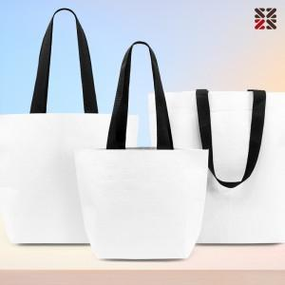

【상세/제작정보】

【인쇄/포장옵션】 | 실크 / OPP(비닐)

【공급단가】 | 수량 | 100~ | 300~ | 1,000~ | 3,000~ | 10,000~
*VAT별도 | S사이즈 | 1,560원 | 1,490원 | 1,420원 | 1,400원 | 1,350원
 | M사이즈 | 1,690원 | 1,620원 | 1,540원 | 1,510원 | 1,460원
 | L사이즈 | 1,950원 | 1,860원 | 1,770원 | 1,740원 | 1,680원

【상품 URL】 | https://www.synergygift.co.kr:443/src/goods_detail.php?gdno=46163

